상품제안서
친환경 리유저블백 RPET 고품질 소형 38x30x14cm | 상품코드: S46160

 |  |  |  |  |  |  | 02-713-8555 | www.synergygift.co.kr
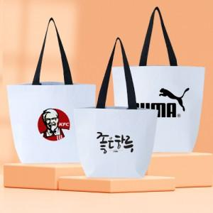

【상세/제작정보】 | <p><span style="font-size: 12pt;">*실크 기본 20*10cm 이내 사이즈 인쇄</span></p><p><span style="font-size: 12pt;">*DTF컬러필름 기본 10*5cm 이내 사이즈 인쇄</span></p><p><span style="font-size: 12pt;">&nbsp;</span></p><p><span style="font-size: 12pt;">※ 초과 사이즈 별도 문의</span></p>

【인쇄/포장옵션】 | 실크, DTF컬러필름 / OPP(비닐)

【공급단가】 | 수량 | 100~ | 300~ | 1,000~ | 3,000~ | 10,000~
*VAT별도 | 단가 | 1,430원 | 1,350원 | 1,280원 | 1,250원 | 1,230원

【상품 URL】 | https://www.synergygift.co.kr:443/src/goods_detail.php?gdno=46160

